Plan1
FLEXÃO DE VIGAS EM FUNÇÃO DO MOMENTO DE INÉRCIA DA SEÇÃO

fmax = | L | Selecione | SAE 1020/1045 | E = | 2100000 kgf/cm^2 | Módulo de elasticidade
 | 600 |  |  | I = | 50313385.00 cm^4 | Momento de Inércia Ixx do perfil
 |  | Alimentar células em azul |  | L = | 800.0 cm
fmax = | 1.33 cm |  |  | P = | 4000.0 kgf

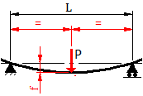
 |  |  |  | I necess. = | 15238.10 cm^4 |  | I necess. = | 1400.93 cm^4

 |  |  |  | f = | 0.00 cm |  | a = | 187.00 cm
 |  |  |  | PERFIL APROVADO |  |  | b = | 613.00 cm
 |  |  |  |  |  |  | f = | 0.00 cm
 |  |  |  |  |  |  | PERFIL APROVADO

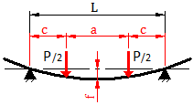
Informações importantes
Estes estudos não devem ser usados como única forma de avaliação. Também, não substitui bom senso técnico.
Qualquer dado aqui inserido ou obtido e aplicado na prática é de total responsabilidade do usuário.
Uma abordagem de engenharia deve assegurar os resultados desta avaliação.
Desenvolvido em 22/03/2012 por :
Rubiano P. Basquera
www.linkedin.com/in/basquera
 |  |  |  | I necess. = | 799.92 cm^4

 |  |  |  | c = | 7.00 cm
 |  |  |  | a = | 786.00 cm
 |  |  |  | f = | 0.00 cm
 |  |  |  | PERFIL APROVADO

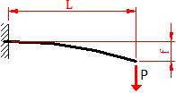
 |  |  |  | I necess. = | 243809.52 cm^4

 |  |  |  | f = | 0.01 cm
 |  |  |  | PERFIL APROVADO

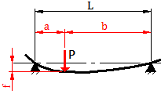
 |  |  |  | I necess. = | 5658.48 cm^4

 |  |  |  | a = | 150.00 cm
 |  |  |  | b = | 650.00 cm
 |  |  |  | f = | 0.00 cm
 |  |  |  | PERFIL APROVADO

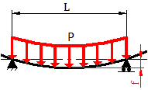
 |  |  |  | I necess. = | 1428.57 cm^4
= kgf.cm
 |  |  |  | P = | 600.00 kgf*cm
 |  |  |  | f = | 0.03 cm
 |  |  |  | PERFIL APROVADO

